상품제안서
포춘쿠키 메모잇(주문제작형) | 상품코드: F23510

 |  |  |  |  |  |  | 02-412-0044 | www.easy1.co.kr
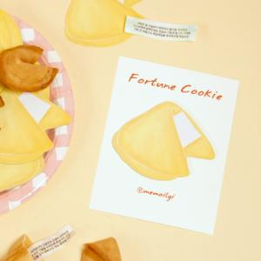

【상세/제작정보】 | 표지 칼라인쇄/내지 기성내지(인쇄불가)

【인쇄/포장옵션】 | 풀칼라 / OPP(비닐)

【공급단가】 | 수량 | 200~ | 500~ | 1,000~ | 3,000~ | 5,000~
*VAT별도 | 단가 | 750원 | 720원 | 700원 | 670원 | 650원

【상품 URL】 | http://www.easy1.co.kr/src/goods_detail.php?gdno=23510

